ゲームの仕様
更新日 |  | 変更者 | 答案回答JOKER仕様

 |  |  | 概要
 |  |  | このページでは答案回答JOKERの仕様について書いています

 |  |  | 目的
 |  |  | 若きクリエーター展に向けた５分程度のカジュアル謎解きゲームを作る
 |  |  | 夜の学校からテストの答えを盗む現実では味わえない体験をしてもらう

 |  |  | 詳細仕様
 |  |  | 答案回答JOKERは夜の学校に侵入して答案を盗むゲームです
 |  |  | 校内には見回りの先生が徘徊しているので見つからないようにします
 |  |  | 校内に答案があるので見つけて学校から脱出すればクリアとなります

 |  |  | 答案は国語 算数 理科 社会 の４つあります
 |  |  | 問題は四択で出します
 |  |  | それぞれ答案がある場所で教科に沿った問題に答えてもらいます

 |  |  | 例：国語
 |  |  |  | この中で芥川龍之介が描いた本は？
 |  |  |  |  | １．人間失格
 |  |  |  |  | ２．こころ
 |  |  |  |  | ３．羅生門
 |  |  |  |  | ４．雨にも負けず

 |  |  | 答え：３．羅生門

 |  |  | 問題は２０秒以内に回答しないと見回りの先生に捕まってしまいます
 |  |  | マップ内にヒントを置くので活用して問題に挑んでもらいたいです

 |  |  | マップについて
 |  |  | マップは廊下 教室 図書室 理科室 音楽室 美術室 校長室 （屋上）があります

 |  |  | マップの表示について
 |  |  | マップは若干斜めから見えているように表示します
 |  |  | 例
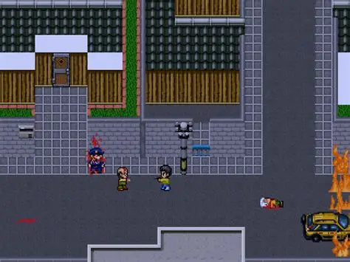
 |  |  |  |  |  | （イラストむずかったり、プログラムがむずくなったら見下ろしに変えます）

 |  |  | マップとプレイヤーの大きさ、当たり判定について
 |  |  | このゲームは１マス３２＊３２となっています
 |  |  | プレイヤーは４８＊３２で表示します

 |  |  | 廊下の大きさ ５＊５６
 |  |  | 教室 校長室の大きさ １２＊１２
 |  |  | 図書室 理科室 音楽室 美術室の大きさ １５＊２５

 |  |  | マップのイメージはマインクラフトサーバーを参照すること

 |  |  | 当たり判定

 |  |  | プレイヤーと先生がぶつかったとき、プレイヤーは先生に捕まる
 |  |  | 判定はプレイヤーの体の外側と先生の正面足元に当たった時とする |  |  |  | （青鬼と同じ感じ）

 |  |  | マップのイベントについて

2025-10-21 | 答案の場所の変更 |  | 答案は音楽室と理科室に固定で出現させ、残りは教室にランダムで生成します |  |  |  |  | イベントシートの答案の場所に記載

 |  |  | 図書室には４択問題のヒントが置かれています
 |  |  | 階段横にマップ地図を設置してプレイヤーが迷子にならないようにします

 |  |  | イベントが発生する（本や隠し場所）では！を表示する
 |  |  | イベントはSPACEを押すことで始められる
 |  |  | （プレイヤーに分かりやすいようにしたいので、！の横や下にSPACEと表示できればしたいです）

 |  |  | ヒント本を開いたときは文字を表示します
 |  |  | 例：芥川龍之介 代表作：羅生門

 |  |  | ヒントは何度も開けるようにしたいです

2025-10-21 |  |  | 操作について

 |  |  | WASDで上下左右に移動します
 |  |  | 本を開く ロッカーを開けるなどはSPACEキーで操作します

フローチャート
更新日 | このシートはゲームフローをフローチャートで表したものです

 | フローチャート設定
シーン
条件式
画面切り替わり

2025-10-22 | フローチャート

職員室を出てから
スタート

校内を探しに行く

ドアから教室に入る

教室を表示する

！マークの場所

答案の隠し場所？
N

Y

問題に正解した？
N

Y

答案獲得
先生につかまる

ゲームオーバー

校内探索へ

答案を４つ集めた？
N

Y

屋上から脱出
しよう

校長登場

逃げながら
屋上へ

特殊問題に正解した？
N

Y

屋上から脱出
ゲームオーバー

ゲームクリア

